使い方
テンプレートファイル（振込先グループ）の使い方

 | 【概要】
 |  | 当ファイルは、『OFFICE BANK クラウド』の[振込先グループ]メニューで受入可能な形式のテンプレートファイルです。
 |  | 各シートの２行目以降にサンプルデータが入っていますので、実際に受け入れるデータに加工してご利用ください。

 |  | 参考
 |  |  | 一番左側にあるシートだけが読み込まれます。

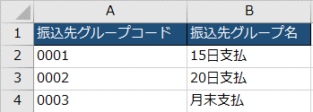
 | 【使い方】
 |  | ① | サンプルデータを参考に、実際に受け入れるデータを２行目以降に入力します。

２行目以降に入力

 |  |  | 参考
 |  |  |  | ファイル上の項目の判定は、リンク先をご参照ください。

 |  | ② | データの入力が終わったら、ファイルを保存します。

 |  | 参考
 |  |  | 続いて、保存したExcelファイルを当システムに受け入れます。
 |  |  | 手順は、リンク先をご参照ください。

